Summary
Category | Count
Passed | 16
Failed | 5
Skipped | 0
Total | 21
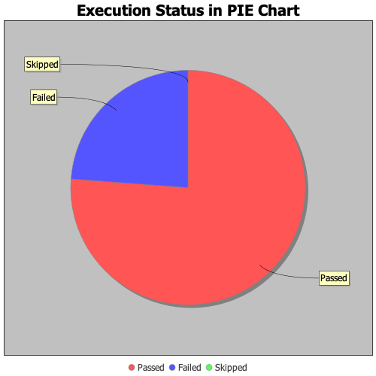
Start Time | 2020-01-28T16:42:05 IST
End Time | 2020-01-28T16:48:23 IST
Duration | 377634 ms

